Anleitung
Kurzanleitung Abrechnungsformulare |  |  |  | 2024
 |  |  |  | ver. | 2024 - 1.0
Bitte das ganze Abrechnungsfile im Excelformat per E-Mail einreichen.

Neuerungen in Version 2024 - 1.0
- Ein Abrechnungsfile für Camp und SH-Camps
- Datenimport aus Vorjahren
- LeiterInnen abgleich mit Datenbank
-
- bug fixes

Kurzanleitung zu den vorliegenden Abrechnungsformularen für Camps.

! Die meisten Werte werden vom Datenstammblatt auf die Folgeblätter mittels Verknüpfung übertragen.
! Das Überschreiben der übertragenen Werte führt zum Verlust der Verknüpfung. Dh. wenn danach Daten
! im Stammblatt angepasst werden, kann die Aktualisierung auf den Folgeblätter nicht mehr gewährleisten
! werden.

Camp Nr. * | Plichtfelder sind mit einem * gekennzeichnet.
 | Bitte nur in die gelb unterlegten Zellen schreiben. (alle andern Zellen sind gesperrt)
Nr. | Graue Wert in den Zellen erläutert den auszufüllenden Wert und werden,
71 | wenn überschrieben, in schwarzer Schrift dargestellt.

Im Folgenden wird dokumentiert welche Felder in den einzelnen Arbeitsblätter manuell ergänzt werden müssen.

Import:
Du kannst deine Stammdatenwerte aus dem Vorjahr übernehmen, wenn du die Spalten B:L markierts, kopierst und
im Import Arbeitsblatt in Zelle B1 als nur WERTE einfügst |  |  |  |  | Spalten Markieren, Arbeitsmappe wechseln, | Einfügen nur Werte, Kontextmenu
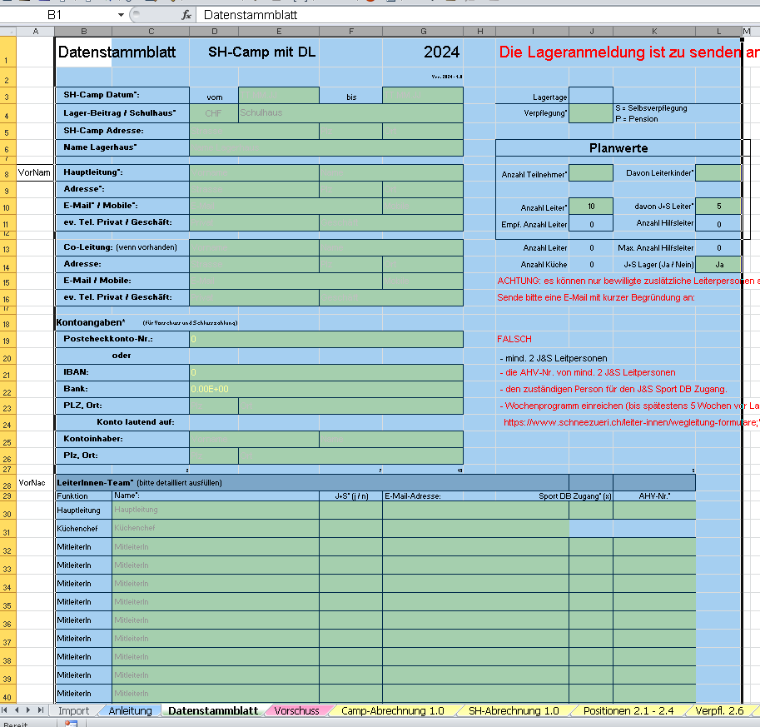
 |  |  |  |  |  | mit linkem Mausklick öffnen,
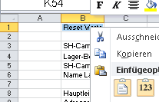
Damit die Personalabfrage funktionert, musst du nur noch den LeiterCode in Spalte A den Personen zuweisen (einmalig)
Der Code setzt sich aus den erste 3 Buchstaben des Vornamen und Nachnamen zusammen
retstr für Reto Strassen

möchtest du keinen Datenimport, kannst du die Personaldaten mit dem LeiterCode
abrufen

Damit die Personaldaten aktualisiert werden, |  |  |  |  |  | Ikon auswählen,
musst du nach jedem Öffnen des Abrechnungsfiles |  |  |  |  |  | fertig
unter Daten, alle aktualisieren, aufrufen

Vorschuss:

Bis auf die Tagespauschale werden alle Felder aus den Stammdaten übernommen.
Die Auswahlkriterien für die drei Werte, die mittels Droppdown ausgewählt werden, sind im Formular "Vorschuss"
beschrieben.

Unterschriftsblatt:

Die Namen und das J+S Feld werden aus dem Stammblatt übernommen. Die Anzahl anwesender Lagertage muss
allerdings manuell eingetragen werden. Die vom Stammblatt übernommenen Werte könen überschrieben werden.
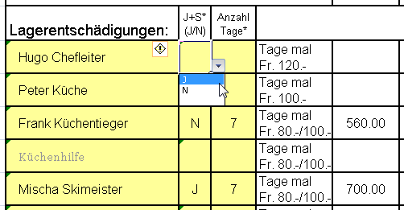

Camp-Abrechnung:

Die Kopfdaten sowie die Leiterinformationen werden aus dem Datenstammblatt übernommen
Wenn kein Selbsverpflegungslager, bitte die Zeile des Küchenchefs frei lassen.

Alle Blätter können auch ausgedruckt und handschriftlich ausgefüllt werden. Sollte dies bevorzugt werden,
müssen alle grauen Werte vor dem Ausdruck aus den gelben Feldern gelöscht werden.

schneezüri.ch E-Mail Adressen für |  | E-Mail Adresse | Bis spätestens
Vorschussantrag: |  | abrechnung@schneezueri.ch | 2. Januar (bzw. 5 Wochen VOR Lagerbeginn)
J&S Wochenprogramm: |  | coach@schneezueri.ch | 2. Januar (bzw. 5 Wochen VOR Lagerbeginn)
Abrechnungen inkl. Belege: |  | abrechnung@schneezueri.ch | 15. März ( bzw 3 Wochen NACH Lagerabschluss)

